phpMyAdmin
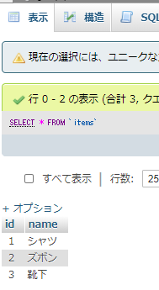
参考URL
http://lovee7.blog.fc2.com/blog-entry-19.html

MAMPを起動
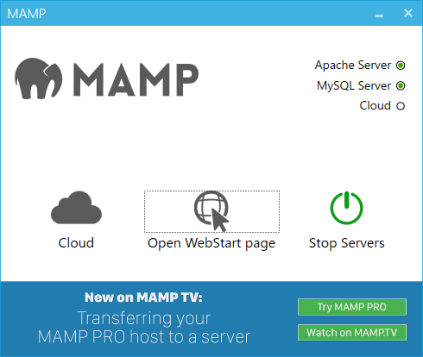

 | phpMyAdminが開いたら、「データベース」というタブを開きます。必要項目に「studyOdaka」「utf8_general_ci」と入力&選択して[作成]ボタンを押下します。
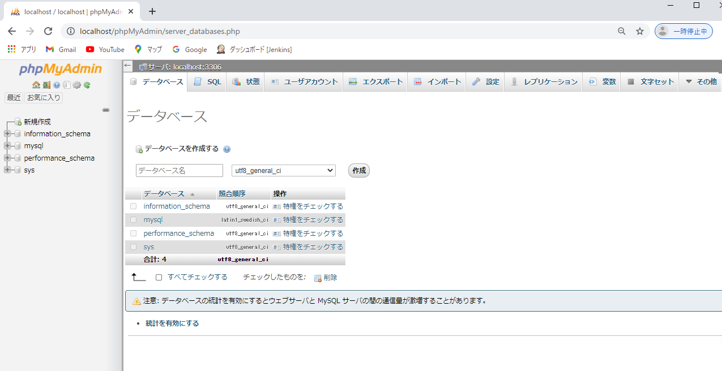

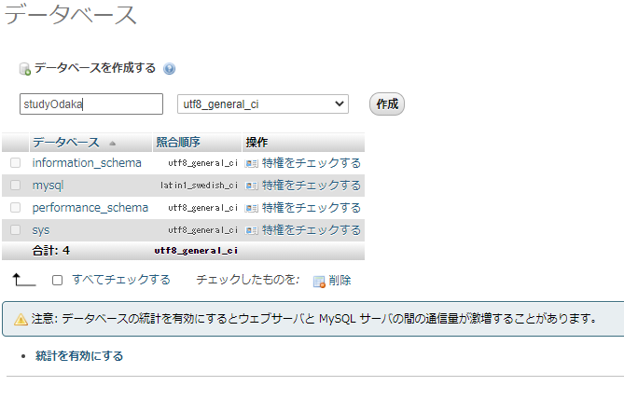

 | 追加された
 | 何もない状態

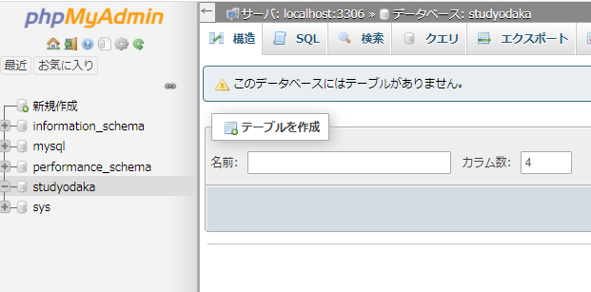

 |  | このような
 |  | データベースの中に「items」という表ができました。
 |  | しかし、表の名前と、その表が2つ分のフィールドを持っていることしか設定してないので、フィールドの項目名などは決まっていません。

 |  | これで、「id」と「name」という名前の2つのフィールドをもつ表ができました。
 |  | 「studydb」という名前を付けたデータベースに、「id」と「name」という2つの項目名のフィールドで構成された「items」という表を作ったところまでできました。
 |  | しかし、項目ごとにデータを入れてないので、なんのデータも蓄積されていないただの白紙の表の状態です。。

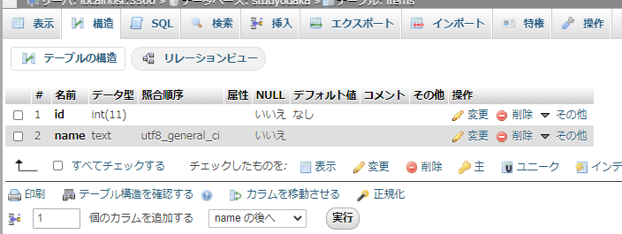

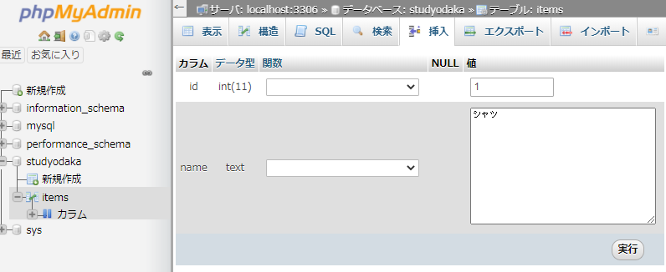

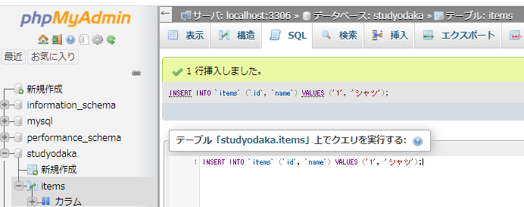

 |  |  | 確認 | これがSQL言語
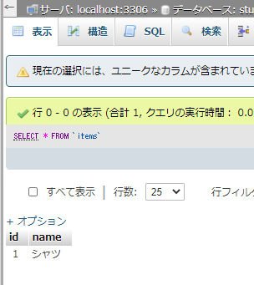
 |  |  |  | 2、ズボンに変えて実行したら同様に
 |  |  |  | ズボンの項目ができる

ユーザー追加
phpMyAdminでユーザー追加

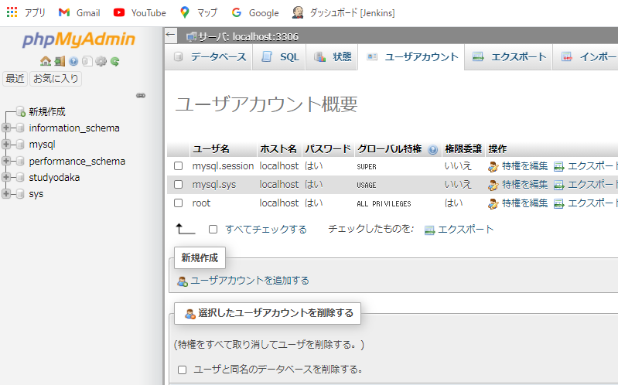

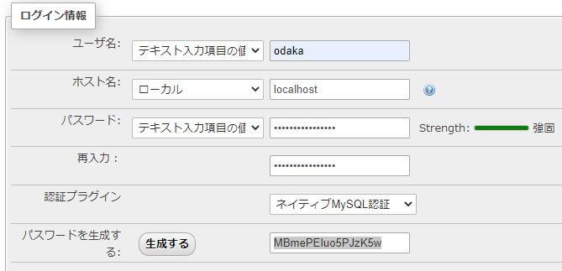

 |  |  | ユーザー名：odaka
 |  |  | パスワード
 |  |  | a5krt6feOdaka

 |  |  | MBmePEIuo5PJzK5w
 |  |  | 生成ボタンを押して表示されたお明日ワードがphpで作るときに記載するパスワード

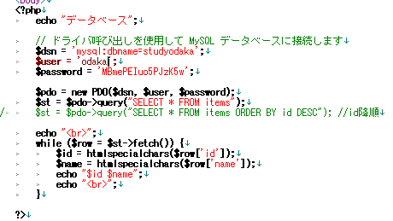

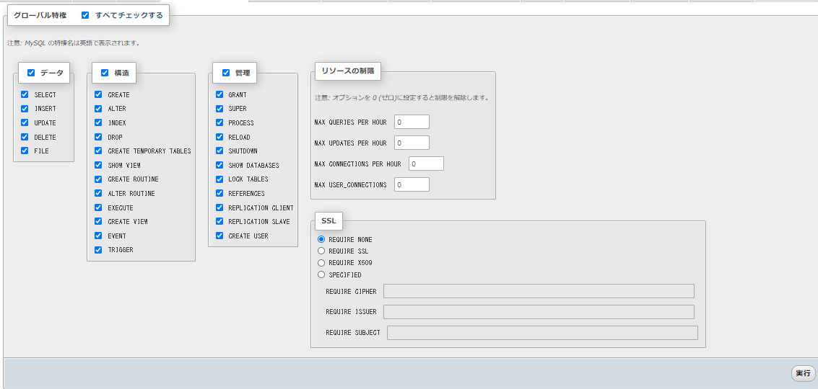

 | SQL文
CREATE USER 'odaka'@'%' IDENTIFIED WITH mysql_native_password AS '***';GRANT ALL PRIVILEGES ON *.* TO 'odaka'@'%' REQUIRE NONE WITH GRANT OPTION MAX_QUERIES_PER_HOUR 0 MAX_CONNECTIONS_PER_HOUR 0 MAX_UPDATES_PER_HOUR 0 MAX_USER_CONNECTIONS 0;

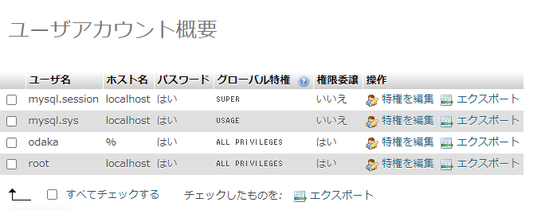

 |  | 追加された

MySQL
 | コマンドプロンプトで
 | C:\MAMP\bin\mysql\bin\mysql -u root -p

 | パスワードを聞かれるので
 | root

 | show databases;
 | と入力

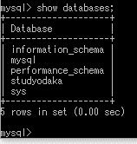

 |  | 自分で作ったデータベース

 | use studyodaka; |  | studyodakaに移動
 | と入力

 | show tables;
 | と入力

 |  | itemsというテーブルが一つある。

 | select * from items;
 | と入力
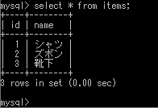

 |  | 一覧が表示される

 | INSERT INTO `items` (`id`, `name`) VALUES ('5', 'コート');
 | と入力

 | その他のコマンド
削除 | DELETE FROM `attendance_obkai` WHERE `attendance_obkai`.`id` = 5;
カウント | SELECT count(id) from attendance_obkai where name='みずき' and grade='60';
検索 | SELECT * from attendance_obkai where name='みずき' and grade='60';
検索 | SELECT * from attendance_obkai where attendance='出席';
昇順 | SELECT * from attendance_obkai ORDER BY grade ASC;
降順 | SELECT * from attendance_obkai where attendance='出席' ORDER BY grade DESC;

